運営企画書（記入用紙）
公演実施年 | 【 運営企画書 】 |  |  |  |  |  |  |  |  |  |  |  |  |  |  |  | ご記入頂き舞台打ち合わせの際にお持ちください。

初めに選択してください
 | 催 物 名 |  |  |  |  |  |  |  |  |  |  |  |  |  | 団体名 |  |  |  |  |  |  |  |  |  |  |  | チケット | 選択してください

 |  |  |  |  |  |  |  |  |  |  |  |  |  |  |  |  |  |  |  |  |  |  |  |  |  |  | 当日券販売 | 選択してください
はじめに上の「公演実施年」を選択してください。
 |  |  |  |  |  |  |  |  |  |  |  |  |  |  |  |  |  |  |  |  |  |  |  |  |  |  | 当日券販売時間 |  |  |  | : |  | から

 |  |  |  |  |  |  |  |  |  |  |  |  |  |  |  |  |  |  |  |  |  |  |  |  |  |  | 入場料 | 入力してください |  |  |  | 円

 | 公演内容 |  | 公演内容の詳細を入力してください |  |  |  |  |  |  |  |  |  |  |  |  |  |  |  |  |  |  |  |  |  |  |  | 座席 | 選択してください

その後、赤文字のセルまたは黄色塗りつぶしセルで必要事項の選択及び入力を行ってください。
 |  |  |  |  |  |  |  |  |  |  |  |  |  |  |  |  |  |  |  |  |  |  |  |  |  |  |  | 選択してください
 | 使用会場 及び附帯設備 |  | 選択してください |  |  |  |  |  |  |  |  |  |  |  | 客席入場見込み数 |  |  |  |  |  |  |  |  |  | 名
 |  |  |  |  |  |  |  |  |  |  |  |  |  |  |  |  |  |  |  |  |  |  |  |  |  |  |  | その他（ |  |  |  |  |  | )
 |  |  |  | 多目的室 |  |  |  | リハーサル室 |  |  |  | 特別控室 |  |  | 車椅子席入場見込み数 |  |  |  |  |  |  |  |  |  | 名

 | 公演日 |  |  |  | 月 |  | 日 |  | （ | 初めに選択してください// | ） |  | 月 |  |  | 日 | （ | 初めに選択してください// | ） | 月 |  |  | 日 | （ | 初めに選択してください// | ） | 物販 | 選択してください

 | 仕 込 |  |  |  |  | ： |  |  |  |  |  |  |  |  | ： |  |  |  |  |  |  | ： |  |  |  |  | 物販手数料9,900円 |  |  | （要申請）

 | ロビー設営 |  |  |  |  | ： |  |  |  |  |  |  |  |  | ： |  |  |  |  |  |  | ： |  |  |  |  | 荷物事前配送 | 選択してください

 | リハーサル |  |  |  |  | ： |  |  |  |  |  |  |  |  | ： |  |  |  |  |  |  | ： |  |  |  |  | 原則は当日着。当日持込み以外は

 | ロビー打合せ |  |  |  |  | ： |  |  |  |  |  |  |  |  | ： |  |  |  |  |  |  | ： |  |  |  |  | 事前にご相談ください

 | 開 場 |  |  |  |  | ： |  |  |  |  |  |  |  |  | ： |  |  |  |  |  |  | ： |  |  |  |  | エスカレーター | 選択してください

 | 開 演 |  |  |  |  | ： |  |  |  |  |  |  |  |  | ： |  |  |  |  |  |  | ： |  |  |  |  | 大ホールのみ。稼働の場合、

 | 終 演 |  |  |  |  | ： |  |  |  |  |  |  |  |  | ： |  |  |  |  |  |  | ： |  |  |  |  | 1基につき上下1名計2名配置が必要です

 | 撤去終了 |  |  |  |  | ： |  |  |  |  |  |  |  |  | ： |  |  |  |  |  |  | ： |  |  |  |  | ロビー担当者 | 入力してください |  |  |  | 様

 | 下記□に確認後チェックをお願い致します。 |  |  |  |  |  |  |  |  |  |  |  |  |  |  |  |  |  |  |  |  |  |  |  |  |  | 開場1時間前にレセプショニストと 打ち合わせをお願いします
 |  | 別紙 『利用前のご確認一覧』を確認してから施設を利用致します。
 | 署名者様 |  |  |  |  |  |  |  |  |  |  |  |  |  |  |  |  |  |  |  |  |  |  |  | 様

 | 新型コロナウィルス感染対策の為、下記図面には開場待ち列図をご記入ください。（検温・消毒場所・列整理人員配置場所など）
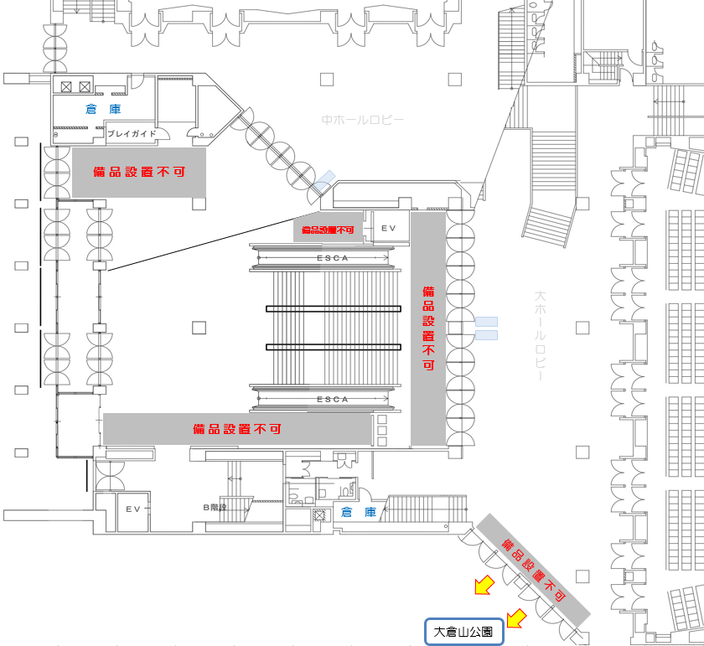

 | 待ち列用 貸出備品(大・中ホール兼用) 守衛室前 |  |  |  |  |  |  |  |  |  |  |  |  | コロナ対策用 貸出備品 |  |  |  |  |  |  |  |  |  | 選択してください |  |  |  |  | 備考

 | ・パーテーションベルトx26 ・とうめいポールx16 |  |  |  |  |  |  |  |  |  |  |  |  | 0 |  |  |  |  |  |  | 0

 | ・プラスチックロープx4 ・トラロープx5 |  |  |  |  |  |  |  |  |  |  |  |  | 0

 | ※記入時の注意事項

 | ① エントランスにつきましてはパーテーションのみ設置いただけます。ポスター、受付の机などの設置はロビー内に限ります。 （新型コロナ感染拡大防止としてエントランスで使用を希望する場合はご相談ください。） ② 灰色部については備品等を設置いただけません。 ③ 避難経路確保のため、扉や階段を塞ぐような机など備品の設置はできません（階段上下に机を設置するなど）。 ④ 物販がある場合は必ず販売場所を記載してください。

記入例
公演実施年 | 【 運営企画書 】 |  |  |  |  |  |  |  |  |  |  |  |  |  |  |  |  |  |  |  | ご記入頂き舞台打ち合わせの際にお持ちください。

2021
 | 催 物 名 |  |  |  |  |  |  |  |  |  |  |  |  |  |  |  |  | 団体名 |  |  |  |  |  |  |  |  |  |  |  |  | チケット | あり

はじめに上の「公演実施年」を選択してください。
 |  |  |  |  |  |  |  |  |  |  |  |  |  |  |  |  |  |  |  |  |  |  |  |  |  |  |  |  |  |  | 当日券販売 | あり
 | 神戸文化コンサート |  |  |  |  |  |  |  |  |  |  |  |  |  |  |  |  | 神戸文化ホール倶楽部
 |  |  |  |  |  |  |  |  |  |  |  |  |  |  |  |  |  |  |  |  |  |  |  |  |  |  |  |  |  |  | 当日券販売時間 |  |  | 15 |  | : | 30 |  | から

 |  |  |  |  |  |  |  |  |  |  |  |  |  |  |  |  |  |  |  |  |  |  |  |  |  |  |  |  |  |  | 入場料 | 2,500 |  |  |  |  |  | 円

 | 公演内容 |  | コンサート |  |  |  |  |  |  |  |  |  |  |  |  |  |  |  |  |  |  |  |  |  |  |  |  |  |  |  | 座席 | 指定席

その後、赤文字のセルまたは黄色塗りつぶしセルで必要事項の選択及び入力を行ってください。
 |  |  |  |  |  |  |  |  |  |  |  |  |  |  |  |  |  |  |  |  |  |  |  |  |  |  |  |  |  |  |  | 整理券
 | 使用会場 及び附帯設備 |  | 大ホール |  |  |  |  |  |  |  |  |  |  |  |  |  |  | 客席入場見込み数 |  |  |  |  |  |  | 900 |  |  |  | 名
 |  |  |  |  |  |  |  |  |  |  |  |  |  |  |  |  |  |  |  |  |  |  |  |  |  |  |  |  |  |  |  | その他（ |  |  |  |  |  |  |  | )
 |  |  |  | 多目的室 |  |  |  |  | リハーサル室 |  |  |  |  | 特別控室 |  |  |  | 車椅子席入場見込み数 |  |  |  |  |  |  | 2 |  |  |  | 名

 | 公演日 |  | 4 |  | 月 | 1 |  | 日 |  | （ | 木 | ） | 4 |  | 月 |  | 2 |  | 日 |  | （ | 金 | ） | 月 |  |  | 日 | （ | 2021// | ） | 物販 | あり

 | 仕 込 |  | 13 |  |  |  | ： | 00 |  |  |  |  | 9 |  |  |  |  | ： | 00 |  |  |  |  |  |  | ： |  |  |  |  | 物販手数料9,900円 |  |  |  | （要申請）

 | ロビー設営 |  |  |  |  |  | ： |  |  |  |  |  | 9 |  |  |  |  | ： | 10 |  |  |  |  |  |  | ： |  |  |  |  | 荷物事前配送 | あり

 | リハーサル |  |  |  |  |  | ： |  |  |  |  |  | 9 |  |  |  |  | ： | 15 |  |  |  |  |  |  | ： |  |  |  |  | 原則は当日着。当日持込み以外は

 | ロビー打合せ |  |  |  |  |  | ： |  |  |  |  |  | 15 |  |  |  |  | ： | 00 |  |  |  |  |  |  | ： |  |  |  |  | 事前にご相談ください

 | 開 場 |  |  |  |  |  | ： |  |  |  |  |  | 16 |  |  |  |  | ： | 00 |  |  |  |  |  |  | ： |  |  |  |  | エスカレーター | あり

 | 開 演 |  |  |  |  |  | ： |  |  |  |  |  | 17 |  |  |  |  | ： | 00 |  |  |  |  |  |  | ： |  |  |  |  | 大ホールのみ。稼働の場合、

 | 終 演 |  |  |  |  |  | ： |  |  |  |  |  | 19 |  |  |  |  | ： | 00 |  |  |  |  |  |  | ： |  |  |  |  | 1基につき上下1名計2名配置が必要です

 | 撤去終了 |  | 22 |  |  |  | ： | 00 |  |  |  |  | 22 |  |  |  |  | ： | 00 |  |  |  |  |  |  | ： |  |  |  |  | ロビー担当者 | 神戸 太郎 |  |  |  |  |  | 様

 | 下記□に確認後チェックをお願い致します。 |  |  |  |  |  |  |  |  |  |  |  |  |  |  |  |  |  |  |  |  |  |  |  |  |  |  |  |  |  | 開場1時間前にレセプショニストと 打ち合わせをお願いします
 |  | 別紙 『利用前のご確認一覧』を確認してから施設を利用致します。
 | 署名者様 |  |  |  |  |  |  |  |  |  |  |  |  |  |  |  |  |  |  | 神戸 花子 |  |  |  |  |  |  |  |  | 様

 | 新型コロナウィルス感染対策の為、下記図面には開場待ち列図をご記入ください。（検温・消毒場所・列整理人員配置場所など）

検温・消毒

主催スタッフにて
1ｍ程度の間隔をとるように
注意喚起する。

受付2か所

←公園側へ列をのばす
物販

 | 待ち列用 貸出備品(大・中ホール兼用) 守衛室前 |  |  |  |  |  |  |  |  |  |  |  |  |  |  | コロナ対策用 貸出備品 |  |  |  |  |  |  |  |  |  |  |  | 大ホール |  |  |  |  | 備考

 | ・パーテーションベルトx26 ・とうめいポールx16 |  |  |  |  |  |  |  |  |  |  |  |  |  |  | ・非接触体温計 ３個 |  |  |  |  |  |  |  |  | ・チケット回収ボックス ２個 |  |  |  |  |  |  |  | ・物販場所は変更の可能性あり ・終演後公演側非常口開放

 | ・プラスチックロープx4 ・トラロープx5 |  |  |  |  |  |  |  |  |  |  |  |  |  |  | ・消毒液ディスペンサー ４個 （エントランス ２・ロビー ２）

 | ※記入時の注意事項

 | ① エントランスにつきましてはパーテーションのみ設置いただけます。ポスター、受付の机などの設置はロビー内に限ります。 （新型コロナ感染拡大防止としてエントランスで使用を希望する場合はご相談ください。） ② 灰色部については備品等を設置いただけません。 ③ 避難経路確保のため、扉や階段を塞ぐような机など備品の設置はできません（階段上下に机を設置するなど）。 ④ 物販がある場合は必ず販売場所を記載してください。

